画面設計
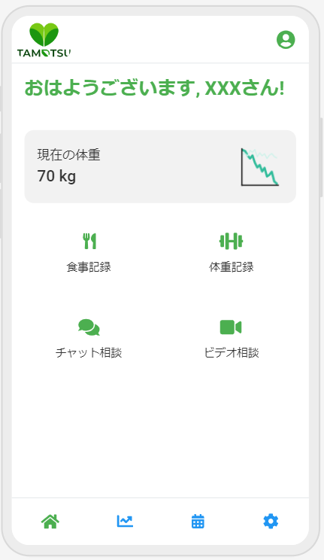
3. 画面設計
 | 3.1 画面遷移図
 | メイン画面からの各機能への遷移を図示

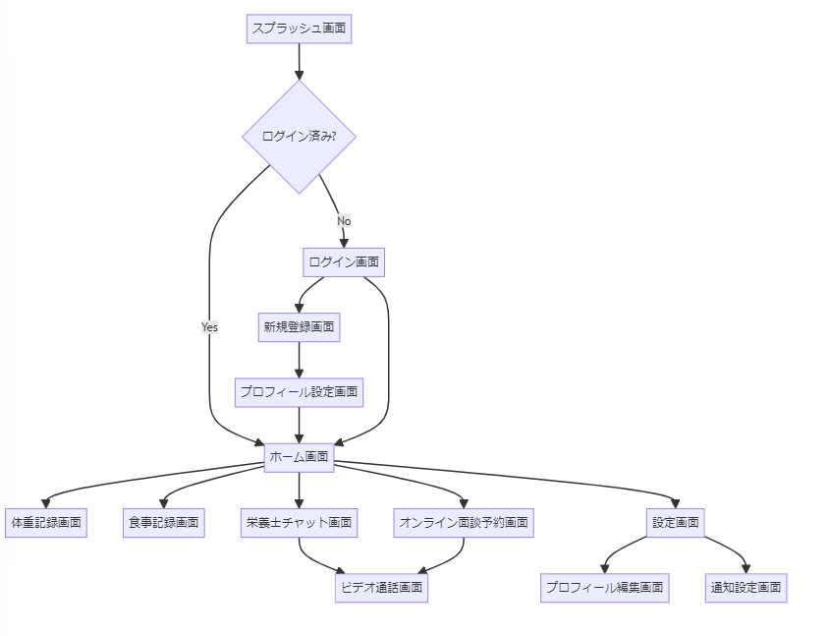
 |  | graph TD
 |  | A[スプラッシュ画面] --> B{ログイン済み?}
 |  | B -->|Yes| C[ホーム画面]
 |  | B -->|No| D[ログイン画面]
 |  | D --> E[新規登録画面]
 |  | E --> F[プロフィール設定画面]
 |  | F --> C
 |  | D --> C
 |  | C --> G[体重記録画面]
 |  | C --> H[食事記録画面]
 |  | C --> I[栄養士チャット画面]
 |  | C --> J[オンライン面談予約画面]
 |  | C --> K[設定画面]
 |  | K --> L[プロフィール編集画面]
 |  | K --> M[通知設定画面]
 |  | I --> N[ビデオ通話画面]
 |  | J --> N

 | 3.2 画面レイアウト
 | 各主要画面のワイヤーフレーム

データベース設計
4. データベース設計
 | 4.1 ER図
 |  | ユーザー、栄養士、体重記録、食事記録などの関連を図示
 |  |  |  |  | erDiagram
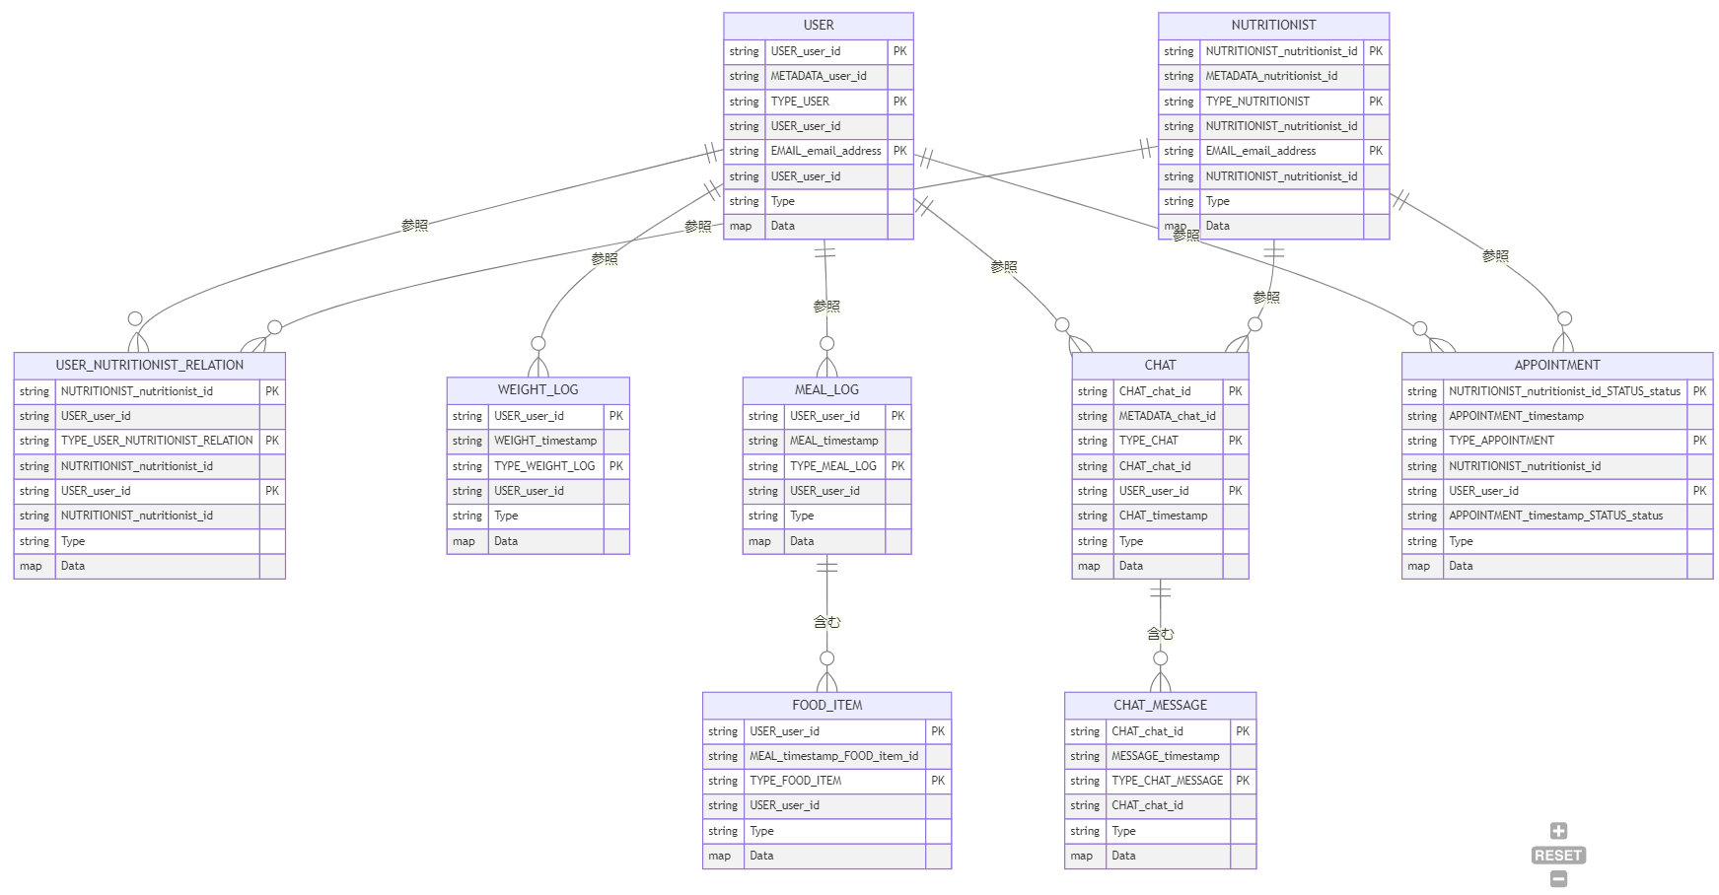
 |  |  |  |  | USER {
 |  |  |  |  | string USER_user_id PK
 |  |  |  |  | string METADATA_user_id
 |  |  |  |  | string TYPE_USER PK
 |  |  |  |  | string USER_user_id
 |  |  |  |  | string EMAIL_email_address PK
 |  |  |  |  | string USER_user_id
 |  |  |  |  | string Type
 |  |  |  |  | map Data
 |  |  |  |  | }
 |  |  |  |  | NUTRITIONIST {
 |  |  |  |  | string NUTRITIONIST_nutritionist_id PK
 |  |  |  |  | string METADATA_nutritionist_id
 |  |  |  |  | string TYPE_NUTRITIONIST PK
 |  |  |  |  | string NUTRITIONIST_nutritionist_id
 |  |  |  |  | string EMAIL_email_address PK
 |  |  |  |  | string NUTRITIONIST_nutritionist_id
 |  |  |  |  | string Type
 |  |  |  |  | map Data
 |  |  |  |  | }
 |  |  |  |  | USER_NUTRITIONIST_RELATION {
 |  |  |  |  | string NUTRITIONIST_nutritionist_id PK
 |  |  |  |  | string USER_user_id
 |  |  |  |  | string TYPE_USER_NUTRITIONIST_RELATION PK
 |  |  |  |  | string NUTRITIONIST_nutritionist_id
 |  |  |  |  | string USER_user_id PK
 |  |  |  |  | string NUTRITIONIST_nutritionist_id
 |  |  |  |  | string Type
 |  |  |  |  | map Data
 |  |  |  |  | }
 |  |  |  |  | WEIGHT_LOG {
 |  |  |  |  | string USER_user_id PK
 |  |  |  |  | string WEIGHT_timestamp
 |  |  |  |  | string TYPE_WEIGHT_LOG PK
 |  |  |  |  | string USER_user_id
 |  |  |  |  | string Type
 |  |  |  |  | map Data
 |  |  |  |  | }
 |  |  |  |  | MEAL_LOG {
 |  |  |  |  | string USER_user_id PK
 | 4.2 テーブル定義 |  |  |  | string MEAL_timestamp
 |  | 各テーブルのカラム、データ型、制約を定義 |  |  | string TYPE_MEAL_LOG PK
 |  |  |  |  | string USER_user_id
 |  | 属性名 | データ型 | 説明 | string Type
 |  | PK | String | パーティションキー | map Data
 |  | SK | String | ソートキー | }
 |  | TypePK | String | タイプのパーティションキー | FOOD_ITEM {
 |  | TypeSK | String | タイプのソートキー | string USER_user_id PK
 |  | GSI1PK | String | グローバルセカンダリインデックス1のパーティションキー | string MEAL_timestamp_FOOD_item_id
 |  | GSI1SK | String | グローバルセカンダリインデックス1のソートキー | string TYPE_FOOD_ITEM PK
 |  | GSI2PK | String | グローバルセカンダリインデックス2のパーティションキー | string USER_user_id
 |  | GSI2SK | String | グローバルセカンダリインデックス2のソートキー | string Type
 |  | Type | String | アイテムのタイプ (USER, NUTRITIONIST, WEIGHT_LOG, MEAL_LOG, FOOD_ITEM, CHAT, CHAT_MESSAGE, APPOINTMENT) | map Data
 |  | Data | Map | アイテム固有の属性をJSON形式で格納 | }
 |  |  |  |  | CHAT {
 | 4.3 データ構造 |  |  |  | string CHAT_chat_id PK
 |  | ユーザー (USER) |  |  | string METADATA_chat_id
 |  |  | PK | USER#<user_id> | string TYPE_CHAT PK
 |  |  | SK | METADATA#<user_id> | string CHAT_chat_id
 |  |  | TypePK | TYPE#USER | string USER_user_id PK
 |  |  | TypeSK | USER#<user_id> | string CHAT_timestamp
 |  |  | GSI1PK | EMAIL#<email_address> | string Type
 |  |  | GSI1SK | USER#<user_id> | map Data
 |  |  | Type | USER | }
 |  |  | Data | {email, nickname, birth_date, gender, height, allergies, goal, dietary_restrictions, disliked_foods, health_concerns, created_at, last_login} | CHAT_MESSAGE {
 |  | 栄養士 (NUTRITIONIST) |  |  | string CHAT_chat_id PK
 |  |  | PK | NUTRITIONIST#<nutritionist_id> | string MESSAGE_timestamp
 |  |  | SK | METADATA#<nutritionist_id> | string TYPE_CHAT_MESSAGE PK
 |  |  | TypePK | TYPE#NUTRITIONIST | string CHAT_chat_id
 |  |  | TypeSK | NUTRITIONIST#<nutritionist_id> | string Type
 |  |  | GSI1PK | EMAIL#<email_address> | map Data
 |  |  | GSI1SK | NUTRITIONIST#<nutritionist_id> | }
 |  |  | Type | NUTRITIONIST | APPOINTMENT {
 |  |  | Data | {name, qualifications, created_at, last_login} | string NUTRITIONIST_nutritionist_id_STATUS_status PK
 |  | ユーザーと栄養士の関係 (USER_NUTRITIONIST_RELATION) |  |  | string APPOINTMENT_timestamp
 |  |  | PK | NUTRITIONIST#<nutritionist_id> | string TYPE_APPOINTMENT PK
 |  |  | SK | USER#<user_id> | string NUTRITIONIST_nutritionist_id
 |  |  | TypePK | TYPE#USER_NUTRITIONIST_RELATION | string USER_user_id PK
 |  |  | TypeSK | NUTRITIONIST#<nutritionist_id> | string APPOINTMENT_timestamp_STATUS_status
 |  |  | GSI1PK | USER#<user_id> | string Type
 |  |  | GSI1SK | NUTRITIONIST#<nutritionist_id> | map Data
 |  |  | Type | USER_NUTRITIONIST_RELATION | }
 |  |  | Data | {relationship_status, selected_at}
 |  | 体重記録 (WEIGHT_LOG) |  |  | USER ||--o{ USER_NUTRITIONIST_RELATION : "参照"
 |  |  | PK | USER#<user_id> | USER ||--o{ WEIGHT_LOG : "参照"
 |  |  | SK | WEIGHT#<timestamp> | USER ||--o{ MEAL_LOG : "参照"
 |  |  | TypePK | TYPE#WEIGHT_LOG | USER ||--o{ CHAT : "参照"
 |  |  | TypeSK | USER#<user_id> | USER ||--o{ APPOINTMENT : "makes"
 |  |  | Type | WEIGHT_LOG | NUTRITIONIST ||--o{ USER_NUTRITIONIST_RELATION : "参照"
 |  |  | Data | {weight, record_date} | NUTRITIONIST ||--o{ CHAT : "参照"
 |  | 食事記録 (MEAL_LOG) |  |  | NUTRITIONIST ||--o{ APPOINTMENT : "参照"
 |  |  | PK | USER#<user_id> | MEAL_LOG ||--o{ FOOD_ITEM : "含む"
 |  |  | SK | MEAL#<timestamp> | CHAT ||--o{ CHAT_MESSAGE : "含む"
 |  |  | TypePK | TYPE#MEAL_LOG
 |  |  | TypeSK | USER#<user_id>
 |  |  | Type | MEAL_LOG
 |  |  | Data | {record_datetime, meal_type, photo_url}
 |  | 食品項目 (FOOD_ITEM)
 |  |  | PK | USER#<user_id>
 |  |  | SK | MEAL#<timestamp>#FOOD#<item_id>
 |  |  | TypePK | TYPE#FOOD_ITEM
 |  |  | TypeSK | USER#<user_id>
 |  |  | Type | FOOD_ITEM
 |  |  | Data | {name, quantity, unit}
 |  | チャット (CHAT)
 |  |  | PK | CHAT#<chat_id>
 |  |  | SK | METADATA#<chat_id>
 |  |  | TypePK | TYPE#CHAT
 |  |  | TypeSK | CHAT#<chat_id>
 |  |  | GSI1PK | USER#<user_id>
 |  |  | GSI1SK | CHAT#<timestamp>
 |  |  | GSI2PK | NUTRITIONIST#<nutritionist_id>
 |  |  | GSI2SK | CHAT#<timestamp>
 |  |  | Type | CHAT
 |  |  | Data | {user_id, nutritionist_id, start_time, end_time, status}
 |  | チャットメッセージ (CHAT_MESSAGE)
 |  |  | PK | CHAT#<chat_id>
 |  |  | SK | MESSAGE#<timestamp>
 |  |  | TypePK | TYPE#CHAT_MESSAGE
 |  |  | TypeSK | CHAT#<chat_id>
 |  |  | Type | CHAT_MESSAGE
 |  |  | Data | {sender_id, content, created_at}
 |  | 予約 (APPOINTMENT)
 |  |  | PK | NUTRITIONIST#<nutritionist_id>#STATUS#<status>
 |  |  | SK | APPOINTMENT#<timestamp>
 |  |  | TypePK | TYPE#APPOINTMENT
 |  |  | TypeSK | NUTRITIONIST#<nutritionist_id>
 |  |  | GSI1PK | USER#<user_id>
 |  |  | GSI1SK | APPOINTMENT#<timestamp>#STATUS#<status>
 |  |  | Type | APPOINTMENT
 |  |  | Data | {appointment_id, user_id, nutritionist_id, appointment_time, status, notes}
 |  | ユーザー一時保存 (TEMP_USER)
 |  |  | PK | EMAIL#<email>
 |  |  | SK | METADATA#<timestamp>
 |  |  | TypePK | TYPE#TEMP_USER
 |  |  | TypeSK | EMAIL#<email>
 |  |  | GSI1PK | STATUS#UNVERIFIED
 |  |  | GSI1SK | CREATED#<timestamp>
 |  |  | Type | TEMP_USER
 |  |  | Data | {email,user_type,verification_code,created_at}

